ログイン画面
外部設計書 |  |  |  |  |  |  | チーム名 |  | マイスター
 |  |  |  |  |  |  | 画面名 |  | ログイン |  |  |  | 作成者 | 三浦拓海 |  |  | 更新者 | 増渕蒼真
 |  |  |  |  |  |  | システム名 |  | ふぃたごっち |  |  |  | 作成日 | 2024-06-10 |  |  | 更新日 | 2024-06-11
 |  |  |  |  |  |  | 備考

 | 画面設計
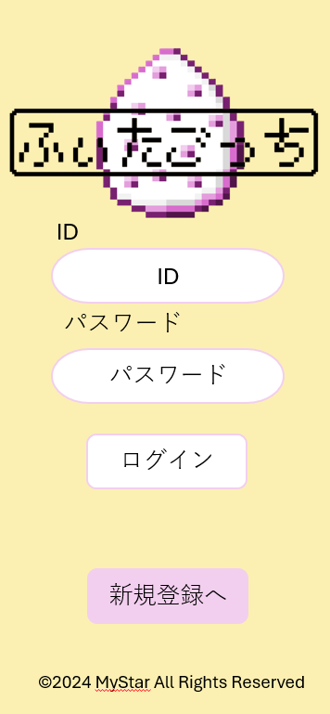

①

②

③

④

 | 機能設計
 |  |  | ログインjspを表示する
 |  |  | 本画面ではページロード時の処理は無し。
 |  |  | ログイン画面用jspを表示する。

 |  |  | ③ボタン押下時
 |  |  |  | ボタン押下時、以下のエラーチェックを行う。
 |  |  |  | 1.ログインIDが入力されていない。
 |  |  |  |  | 「ログインIDを入力してください。」エラーを表示する。
 |  |  |  | 2.パスワードが入力されていない。
 |  |  |  |  | 「パスワードを入力してください。」エラーを表示する。

 |  |  | ④ボタン押下時、新規登録画面へ遷移する。

 | 項目定義書

 | No |  | 物理名 |  |  | 論理名 |  | 画面型 |  | データ型(Java) | min | max | DBテーブル |  | DBカラム | 備考
 |  | 1 | ID |  |  | ID |  | ID |  | String |  |  | users |  | Id
 |  | 2 | password |  |  | パスワード |  | password |  | String |  |  | users |  | password
 |  | 3 | login |  |  | ログインボタン |  | submit
 |  | 4 | user_regist |  |  | 新規登録ボタン |  | button

新規登録画面
外部設計書 |  |  |  |  |  |  |  | チーム名 |  | マイスター
 |  |  |  |  |  |  |  | 画面名 |  | 新規登録画面 |  |  |  |  | 作成者 | ロペス・アントニー |  |  | 更新者 | 増渕蒼真
 |  |  |  |  |  |  |  | システム名 |  | ふぃたごっち |  |  |  |  | 作成日 | 2024-06-10 |  |  | 更新日 | 2024-06-11
 |  |  |  |  |  |  |  | 備考

1⃣
2⃣
 | 画面設計

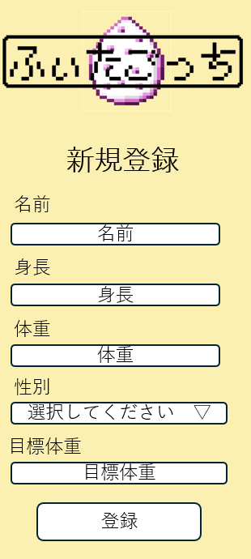

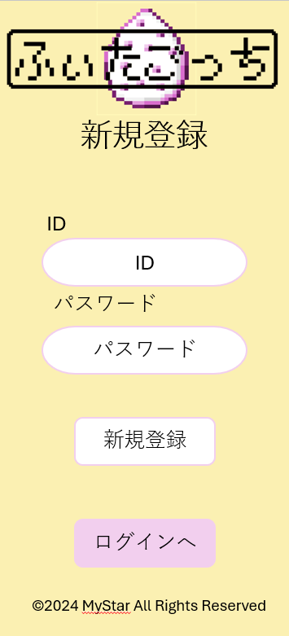

⑤

①
⑥

②
⑦

⑧
③

⑨
④

⑩

 | 機能設計

 |  | 1⃣
 |  |  | ③ | 登録ボタン押下時
 |  |  |  |  | ボタン押下時、以下のエラーチェックを行う。
 |  |  |  |  | 1. ①ログインIDが入力されていない。
 |  |  |  |  |  | 「ログインIDを入力してください。」エラーを表示する。
 |  |  |  |  | 2. ②パスワードが入力されていない。
 |  |  |  |  |  | 「パスワードを入力してください。」エラーを表示する。
 |  |  |  | 上記エラーが無い場合
 |  |  |  |  | 2⃣ 次の画面に移動する。
 |  |  | ④ | ログインボタン押下時
 |  |  |  |  | ログイン画面へ移動する。
 |  | 2⃣
 |  |  | ⑩ | 登録ボタン押下時
 |  |  |  |  | ボタン押下時、以下のエラーチェックを行う。
 |  |  |  |  | 1. ⑤名前が入力されていない。
 |  |  |  |  |  | 「名前を入力してください。」エラーを表示する。
 |  |  |  |  | 2. ⑥身長が入力されていない。
 |  |  |  |  |  | 「身長を入力してください。」エラーを表示する。
 |  |  |  |  | 3. ⑦体重が入力されていない。
 |  |  |  |  |  | 「体重を入力してください。」エラーを表示する。
 |  |  |  |  | 4. ⑧性別が選択されていない。
 |  |  |  |  |  | 「性別を選択してください。」エラーを表示する。
 |  |  |  |  | 5. ⑨目標体重が入力されていない。
 |  |  |  |  |  | 「目標体重を入力してください。」エラーを表示する。
 |  |  |  | 上記エラーが無い場合
 |  |  |  |  | 入力されたデータをデータベースに保存する。
 |  |  |  |  | ユーザーをメイン画面に移動する。

 |  |  | 登録成功後の処理
 |  |  |  | 登録成功メッセージを表示する。
 |  |  |  | メイン画面にリダイレクトする

 | 項目定義書

 | No |  | 物理名 |  |  |  | 論理名 |  | 画面型 |  | データ型(Java) | 送信value値 | min | max | DBテーブル |  | DBカラム | 備考
 |  | 1 | id |  |  |  | 新規登録id |  | text |  | String | id | 5 | 20 | users |  | user_id | 必要
 |  | 2 | password |  |  |  | パスワード |  | text |  | String | pw | 8 | 20 | users |  | password | 必要
 |  | 3 | name |  |  |  | 名前 |  | text |  | String | name | 4 | 100 | users |  | user_name | 必要
 |  | 4 | height |  |  |  | 身長 |  | text |  | double | height | 0 | 999.9 | users |  | height | 必要
 |  | 5 | weight |  |  |  | 体重 |  | text |  | double | weight | 0 | 999.9 | users |  | weight | 必要
 |  | 6 | gender |  |  |  | 性別 |  | text |  | int | gender | 0 | 3 | users |  | gender | 必要・男, 女, 他
 |  | 7 | goal_weight |  |  |  | 目標体重 |  | text |  | double | goal_weight | 0 | 999.9 | users |  | goal_weight | 必要

メイン画面
外部設計書 |  |  |  |  |  | チーム名 |  | マイスター
 |  |  |  |  |  | 画面名 |  | メイン |  |  |  |  | 作成者 | 三浦拓海 |  |  | 更新者 | 増渕蒼真
 |  |  |  |  |  | システム名 |  | ふぃたごっち |  |  |  |  | 作成日 | 2024-06-10 |  |  | 更新日 | 2024-06-11
 |  |  |  |  |  | 備考

①
②
③
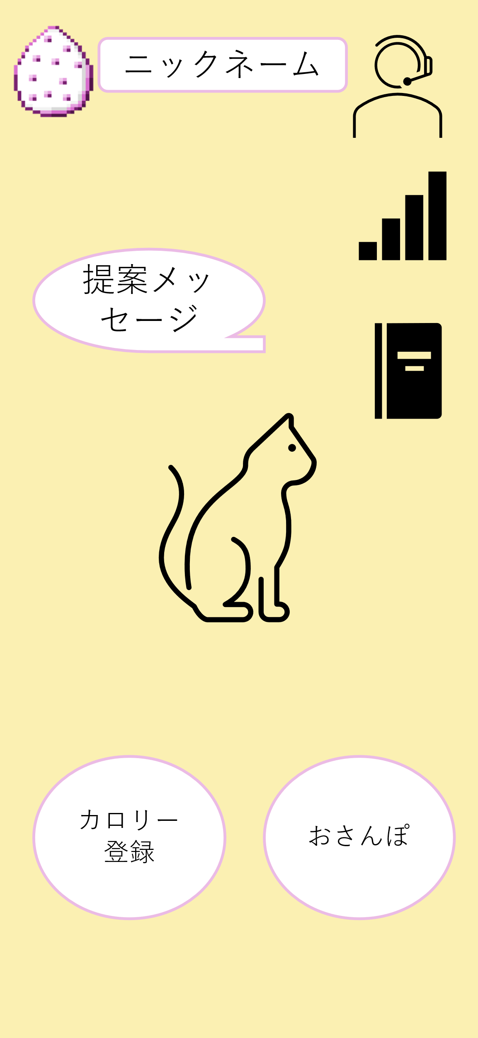
 | 画面設計

⑤
④

⑥

⑦

⑨
⑧

 | 機能設計
 |  |  | メイン画面用jspを表示する。
 |  |  | ページロード
 |  |  |  | ページロード時の処理は無し

 |  |  | ①の卵（メインボタン）押下時、ページを更新する。（おそらく意味がないのでボタンのみの設定or処理なしでも可）

 |  |  | ②DB「usersテーブルのcat」からキャットネスの名前を取得して表示する。変更不可

 |  |  | ③ボタン押下時、「ユーザー設定」モーダルを展開する

 |  |  | ④DBから過去7日間分の総消費カロリーを取得。総消費カロリー量によって表示するテキストが変化する

 |  |  | ⑤ボタン押下時、「グラフ」ページに遷移する

 |  |  | ⑥ボタン押下時、「成長記録」ページに遷移する

 |  |  | ⑦DB「usersのsum_calories」から総消費カロリーを取得し、それに応じた「キャットネスの姿（進化段階、成長段階）」を表示する

 |  |  | ⑧ボタン押下時、「カロリー登録」ページに遷移する

 |  |  | ⑨ボタン押下時、「おさんぽ」ページに遷移する

 | 項目定義書

 | No |  | 物理名,プロパティ名 |  | 論理名 |  | 画面型 |  | データ型(Java) | 送信value値 | min | max | DBテーブル |  | DBカラム | 備考
 |  | 1 | main |  | メインボタン |  | button,link
 |  | 2 | nickname |  | ニックネーム |  | div |  | String |  |  |  | users |  | cat
 |  | 3 | setting |  | 設定ボタン |  | button
 |  | 4 | suggest message |  | 提案メッセージ |  | div |  | String |  |  |  | calories |  | calorie
 |  | 5 | graph |  | グラフボタン |  | button
 |  | 6 | index |  | 成長記録 |  | button
 |  | 7 | catness |  | キャットネス |  | div |  |  |  |  |  | users |  | sum_calories
 |  | 8 | exercise |  | カロリー登録ボタン |  | button |  |  | exercise
 |  | 9 | walking |  | おさんぽボタン |  | button |  |  | walking

モーダルウィンドウ
外部設計書 |  |  |  |  |  | チーム名 |  | マイスター
 |  |  |  |  |  | 画面名 |  | モーダルウインドウ |  |  |  |  |  | 作成者 | 鈴木唯希 |  |  | 更新者 | 増渕蒼真
 |  |  |  |  |  | システム名 |  | ふぃたごっち |  |  |  |  |  | 作成日 | 2024-06-10 |  |  | 更新日 | 2024-06-11
 |  |  |  |  |  | 備考 |  | モーダルウインドウ画面

 | 画面設計

 |  |  |  |  |  |  |  |  |  | ※スマホ表示

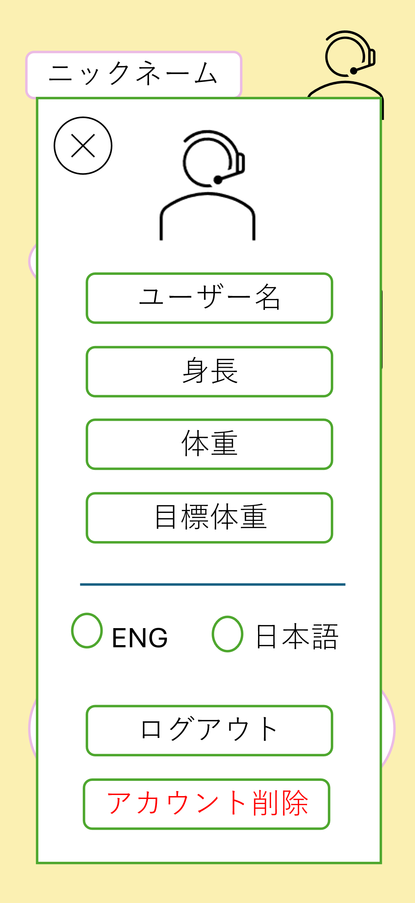

①
②

③

④

⑤

⑥

⑦

⑧

⑨

 | 機能設計

 |  |  | ①「戻り」画像

 |  |  |  | 押下時、モーダルウインドウを閉じると同時に、入力内容をDBに送信する

 |  |  | ②プロフィール画像 |  |  |  |  |  |  |  |  |  |  | ⑧ログアウト

 |  |  |  | 押下時、プロフィール画像を変更可能 |  |  |  |  |  |  |  |  |  | 押すと、ログアウトする

 |  |  | ③ユーザー名(名前) |  |  |  |  |  |  |  |  |  |  | ⑨アカウント削除

 |  |  |  | ユーザー名を変更可能 |  |  |  |  |  |  |  |  |  | 押すと、ログインしているアカウントを消す

 |  |  | ④身長

 |  |  |  | 身長を変更可能

 |  |  | ⑤体重

 |  |  |  | 体重を変更可能

 |  |  | ⑥目標体重

 |  |  |  | 目標体重を変更可能

 |  |  | ⑦言語切り替える

 |  |  |  | ラジオボタンで、「EN」を選ぶと英語表記に、「日本語」を選ぶと日本語表記になる。

 | 項目定義書

 | No |  | 物理名 |  | 論理名 |  | 画面型 |  | データ型(Java) |  | 送信value値 | min | max | DBテーブル |  | DBカラム | 備考
 |  | 1 |  | back_Image | 戻るボタンの画像 |  | img
 |  | 2 |  | user_Image | ユーザーイメージ画像 |  | img |  | Blob |  | image |  |  |  |  |  | ダイアログボックスで選択する。
 |  | 3 |  | user_Name | ユーザーネーム |  | text |  | String |  | name |  |  | users |  | user_name
 |  | 4 |  | user_Height | 身長 |  | text |  | String |  | height | 0 | 999.9 | users |  | height
 |  | 5 |  | user_Weight | 体重 |  | text |  | String |  | weight | 0 | 999.9 | users |  | weight
 |  | 6 |  | goal_Weight | 目標体重 |  | text |  | String |  | goal_weight | 0 | 999.9 | users |  | goal_height
 |  | 7 |  | lag_Change | 言語変更ボタン |  | button |  |  |  |  |  |  |  |  |  | 初期は日本語
 |  | 8 |  | logoutButton | ログアウトボタン |  | button
 |  | 9 |  | deleteButton | アカウント削除ボタン |  | button |  |  |  |  |  |  |  |  |  | 削除したら、ログインしているuser_idに紐づいたデータを削除する

おさんぽ画面
外部設計書 |  |  |  |  | チーム名 |  | マイスター
 |  |  |  |  | 画面名 |  | おさんぽ画面 |  |  |  |  | 作成者 | 矢野実佳 |  |  | 更新者 | 増渕蒼真
 |  |  |  |  | システム名 |  | ふぃたごっち |  |  |  |  | 作成日 | 2024-06-10 |  |  | 更新日 | 2024-06-11
 |  |  |  |  | 備考

⑥
⑤
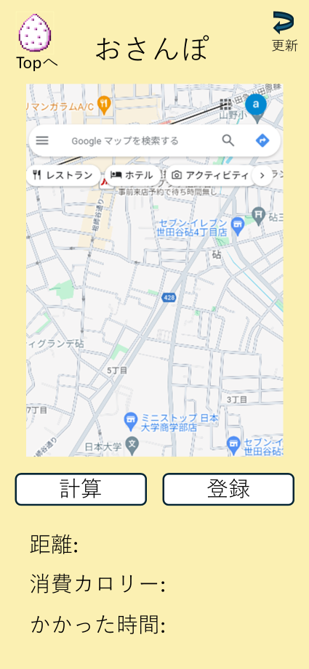
 | 画面設計

①

②
③

④
※登録ボタンを押すとメイン画面に遷移します

 | 機能設計
 |  | 1．ページロード
 |  |  | おさんぽ画面用jspを表示する。
 |  |  | ページ表示時、マップとボタンのみが表示されており、距離、消費カロリー、かかった時間は空欄の状態で表示する。

 |  | 2．①マップのクリック
 |  |  | マップをクリックすると、1度目ではスタート地点を、2度目にはゴール地点を登録する。

 |  | 3．②計算ボタン押下時
 |  |  | Google Maps APIを利用し④の領域に距離、消費カロリー、かかった時間を表示する。

 |  | 4．③登録ボタン押下時
 |  |  | 消費カロリーをcaloriesテーブルに追加する。

 |  | 5．⑤更新ボタン押下時
 |  |  | マップへのピンの指し間違え等をした際に、ページをリフレッシュする。

 |  | 6．⑥Topボタン押下時
 |  |  | メイン画面（キャットネス育成画面）へ遷移する。

 | 項目定義書

 | No |  | 物理名 | 論理名 |  | 画面型 |  | データ型(Java) | 送信value値 | min | max | DBテーブル |  | DBカラム | 備考
 |  | 1 | map | マップ |  | div
 |  | 2 | calculation | 計算ボタン |  | button
 |  | 3 | regist | 登録ボタン |  | button
 |  | 4.1 | distance | 距離 |  | span
 |  | 4.2 | calories | 消費カロリー |  | span |  |  | calorie |  |  | calories |  | calorie | 登録ボタン押下時にその時間とともに登録。
 |  | 4.3 | duration | かかった時間 |  | span
 |  | 5 | refresh | 更新ボタン |  | button
 |  | 6 | main | メイン画面ボタン |  | button,link

消費カロリー登録画面
外部設計書 |  |  |  |  | チーム名 |  | マイスター
 |  |  |  |  | 画面名 |  | 消費カロリー登録 |  |  |  |  | 作成者 | 水戸部良祐 |  |  | 更新者 | 増渕蒼真
 |  |  |  |  | システム名 |  | ふぃたごっち |  |  |  |  | 作成日 | 2024-06-10 |  |  | 更新日 | 2024-06-11
 |  |  |  |  | 備考

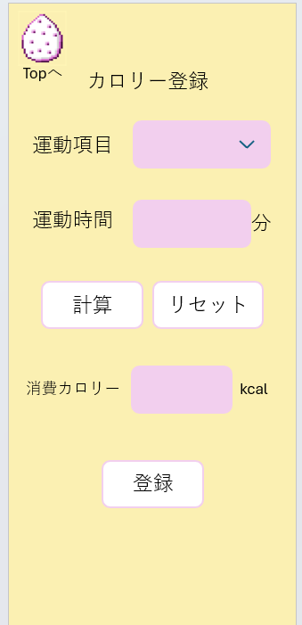
 | 画面設計
①

②

③

④
⑤

⑥

⑦

※登録ボタンを押すとメイン画面に遷移します

 | 機能設計

 |  | 1.ページロード
 |  | 消費カロリーの登録画面を表示する

 |  | ２．①メイン画面ボタンクリック
 |  | メイン画面ボタンクリック時、メインl画面に戻る

 |  | ３．➁運動項目選択
 |  | プルダウン式の枠で実施した運動の種類を選択
 |  | 運動の種類とメッツを表示する
 |  | あらかじめメッツを設定しておく
 |  | ４．③運動時間
 |  | 運動実施した時間を手入力

 |  | ５．④計算ボタン
 |  | 計算ボタンを押すことで、各運動のメッツと実施時間を計算式に当てはめ、消費カロリーを出す

 |  | ６．⑤リセットボタン
 |  | 運動項目と運動時間の欄をリセット出来る

 |  | 7.⑥消費カロリー
 |  | 計算して出た消費カロリーを表示する

 |  | ８．⑦登録ボタン
 |  | 登録ボタンを押すことで、消費カロリーを登録出来る

 | 項目定義書

 | No |  | 物理名、プロパティ名 | 論理名 |  | 画面型 |  | データ型(Java) | 送信value値 | min | max | DBテーブル |  | DBカラム | 備考
 |  | 1 | main | メインボタン |  | button,link
 |  | 2 | exercise_category | 運動項目 |  | select |  |  | ex_category |  |  | exercises |  | exercise_name
 |  | 3 | exercise_time | 運動時間 |  | text |  | int | ex_time
 |  | 4 | keisann | 計算ボタン |  | button
 |  | 5 | reset | リセットボタン |  | button
 |  | 6 | calorie | 消費カロリー |  | div |  | double | calorie |  |  | calories |  | calorie
 |  | 7 | touroku | 登録ボタン |  | button

キャットネス名前登録画面
外部設計書 |  |  |  |  | チーム名 |  | マイスター
 |  |  |  |  | 画面名 |  | キャットネス名前登録画面 |  |  |  |  | 作成者 | 矢野実佳 |  |  | 更新者 | 増渕蒼真
 |  |  |  |  | システム名 |  | ふぃたごっち |  |  |  |  | 作成日 | 2024-06-10 |  |  | 更新日 | 2024-06-11
 |  |  |  |  | 備考

 | 画面設計
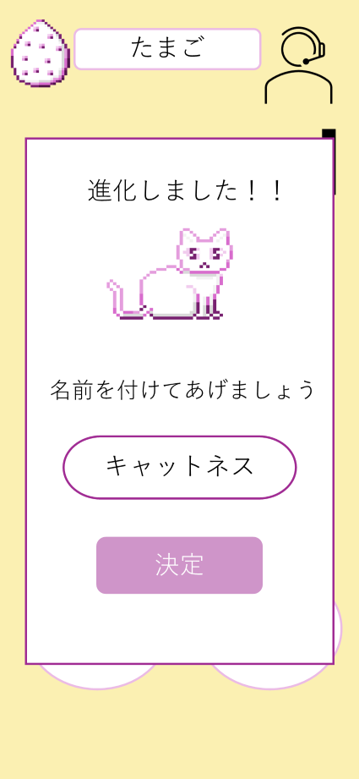

①

②

 | 機能設計
 |  | 1．名前登録
 |  |  | キャットネスの名前を入力する。

 |  | 2．決定ボタン
 |  |  | ボタン押下時、何も入力されていない、または変更されていない場合、キャットネスという名前になる。

 | 項目定義書

 | No |  | 物理名 | 論理名 |  | 画面型 |  | データ型(Java) | 送信value値 | min | max | DBテーブル |  | DBカラム | 備考
 |  | 1 | cat_name | 名付けエリア |  | text |  | String | cat_name | 0 | 100 | users |  | cat
 |  | 2 | decision | 決定ボタン |  | button

成長記録画面
外部設計書 |  |  |  |  | チーム名 |  | マイスター
 |  |  |  |  | 画面名 |  | 成長記録 |  |  |  | 作成者 | 三浦拓海 |  |  | 更新者 | 増渕蒼真
 |  |  |  |  | システム名 |  | ふぃたごっち |  |  |  | 作成日 | 2024-06-10 |  |  | 更新日 | 2024-06-11
 |  |  |  |  | 備考

①
①
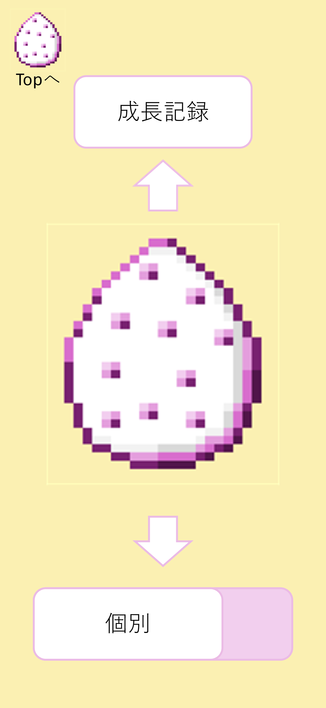
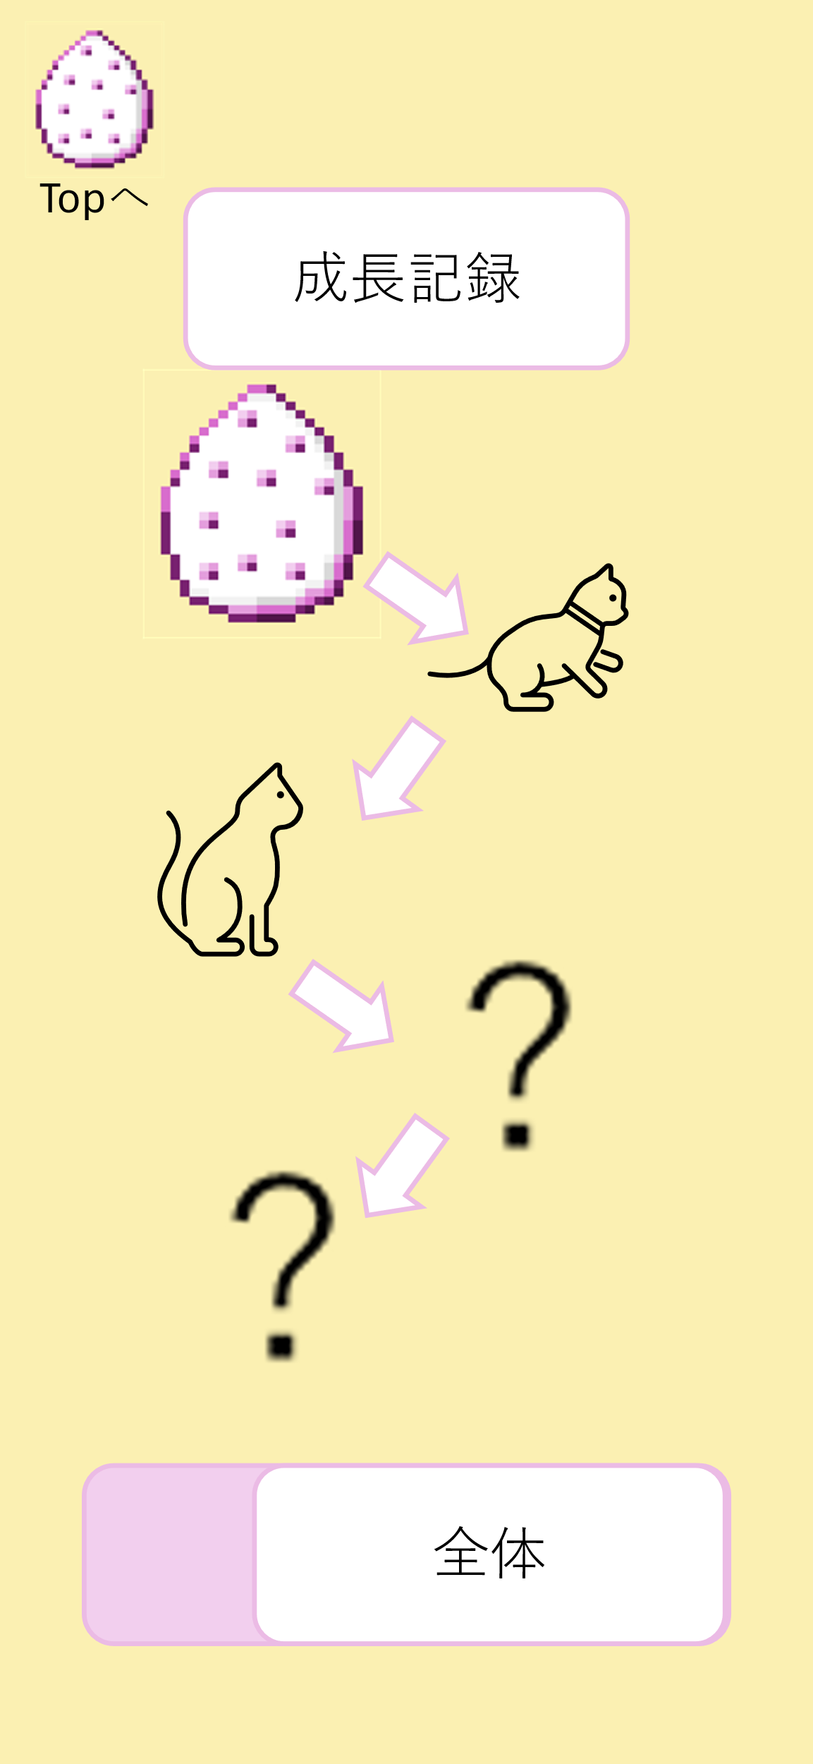
 | 画面設計

③

⑤
⑥

④

②
②

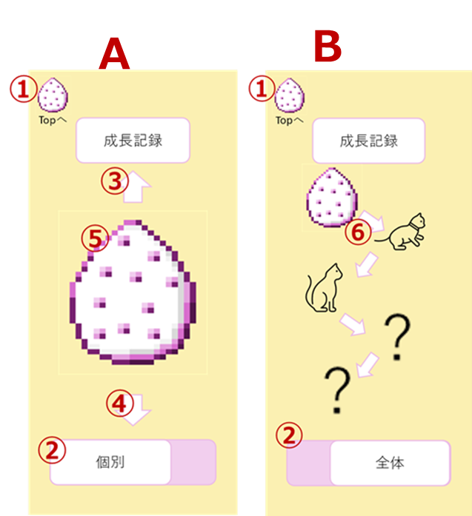
 | 機能設計
 |  |  | 成長記録jspを表示する。
 |  |  | AとBは同一のjspである
 |  |  | 初期時、ページロード時は画面Aを表示
 |  | 1 | ①ボタン押下時、メイン画面へ遷移する。

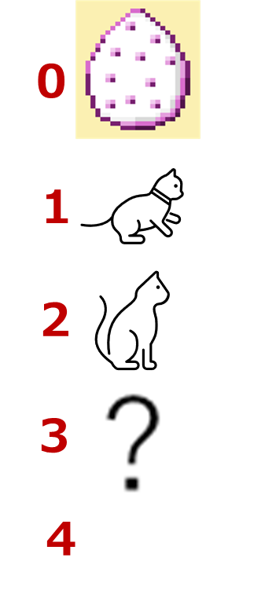
 |  | 2 | ②クリックで個別表示と全体表示を切り替える。

 |  | 3 | 表示されている画像が0であれば③は押下不可
 |  |  | 表示されている画像が4であれば③は押下不可
 |  | 4 | 表示されている画像が現在のキャットネスの成長段階であれば④は押下不可

 |  | 5 | 初期状態は0の画像を表示する。

 | 項目定義書

 | No |  | 物理名 | 論理名 |  | 画面型 |  | データ型(Java) | min | max | DBテーブル |  | DBカラム | 備考
 |  | 1 | main | メインボタン |  | button,link
 |  | 2 | switch | 切り替えボタン |  | tab
 |  | 3 | upArrow | 矢印ボタン・上 |  | button
 |  | 4 | downArrow | 矢印ボタン・下 |  | button
 |  | 5 | display_one | 表示・個別 |  | div |  |  | 0 | 4 | users |  | sum_calories
 |  | 6 | display_all | 表示・一覧 |  | div |  |  |  |  | users |  | sum_calories

活動記録
外部設計書 |  |  |  |  | チーム名 |  | マイスター
 |  |  |  |  | 画面名 |  | 活動記録 |  |  |  | 作成者 | 増渕蒼真 |  |  | 更新者
 |  |  |  |  | システム名 |  | ふぃたごっち |  |  |  | 作成日 | 2024-06-10 |  |  | 更新日
 |  |  |  |  | 備考

 | 画面設計
①
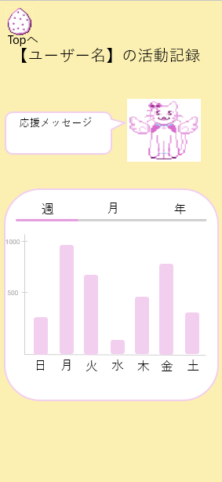

②

④
③

⑤
⑥
⑦

 | 機能設計
 |  | 1. ページロード
 |  |  | 活動記録画面を表示する。

 |  | 2. ①メイン画面ボタンクリック
 |  |  | メインボタンクリック時、メイン画面に戻る。

 |  | 3. ⑤週ボタンクリック
 |  |  | ページ読み込み時には、この画面がデフォルトで更新される。

 |  | 4. ⑥月ボタンクリック
 |  |  | 週ボタンクリック時、1週間ごとにまとめた棒グラフを週ごとに表示する。

 |  | 5. ⑦年ボタンクリック
 |  |  | 月ボタンクリック時、月ごとに１～１２月までのグラフを表示する。

 | 項目定義書

 | No |  | 物理名 | 論理名 |  | 画面型 |  | データ型(Java) | min | max | DBテーブル |  | DBカラム | 備考
 |  | 1 | main | メイン画面ボタン |  | botton,link
 |  | 2 | user_name | ユーザー氏名 |  | div |  | varchar |  |  | users |  | user_name
 |  | 3 | ouen_messege | 応援メッセージ |  | div |  | String
 |  | 4 | catness | キャットネス |  | div
 |  | 5 | day_botton | 週ボタン |  | tab
 |  | 6 | week_botton | 月ボタン |  | tab
 |  | 7 | month_botton | 年ボタン |  | tab

